categorico SEM binarização
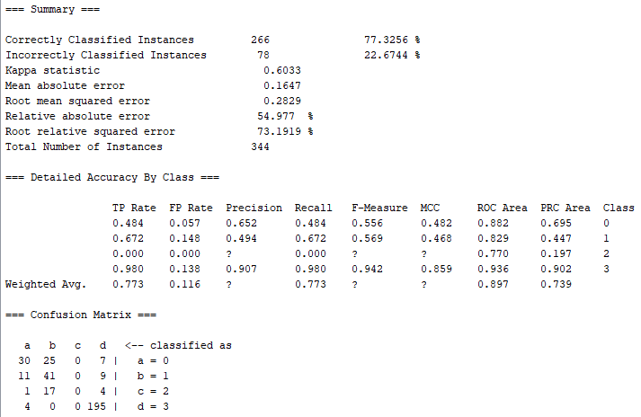
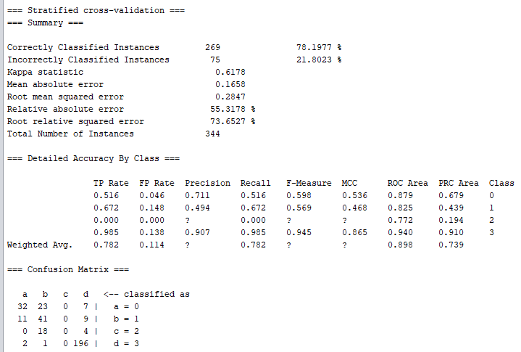
RESULTADOS CLASSIFICAÇÃO COM STYPE CATEGÓRICO SEM CODIFICAÇÃO BINÁRIA
learning rate: | 0.3
momentum: | 0.2
epocas: | 1000
validação: | 20%
validação-cruzada (folds): | 10

Número de entradas: | 18 | Número de entradas: | 18
Número de saídas: | 4 | Número de saídas: | 4
Número de neurônios na camada escondida: | 11 | Número de neurônios na camada escondida: | 10

categorico COM binarização
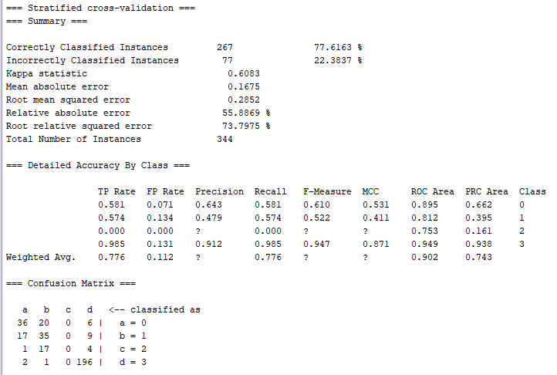

RESULTADOS CLASSIFICAÇÃO COM STYPE CATEGÓRICO COM CODIFICAÇÃO BINÁRIA
learning rate: | 0.3
momentum: | 0.2
epocas: | 1000
validação: | 20%
validação-cruzada (folds): | 10

Número de entradas: | 39 | Número de entradas: | 39
Número de saídas: | 4 | Número de saídas: | 4
Número de neurônios na camada escondida: | 21 | Número de neurônios na camada escondida: | 43

numerico SEM binarização
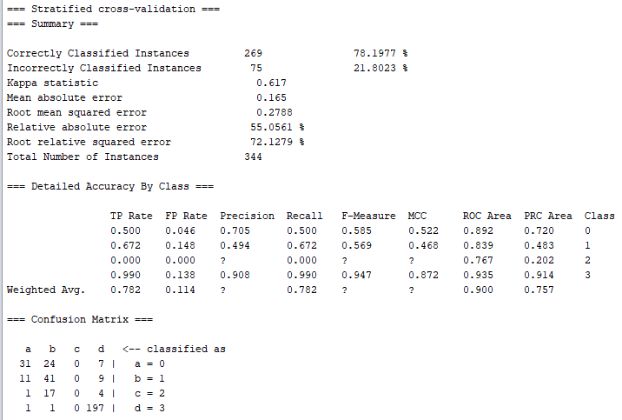
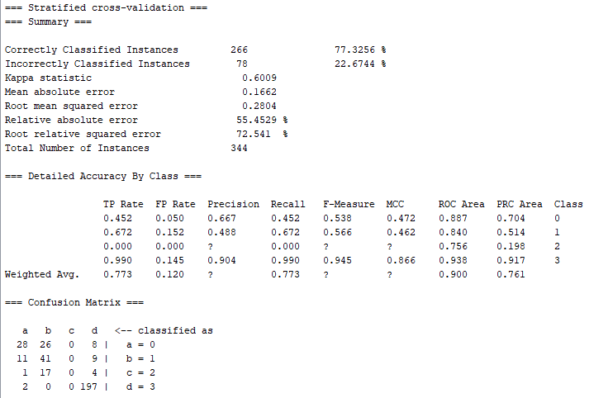
RESULTADOS CLASSIFICAÇÃO COM STYPE NUMÉRICO SEM CODIFICAÇÃO BINÁRIA
learning rate: | 0.3
momentum: | 0.2
epocas: | 1000
validação: | 20%
validação-cruzada (folds): | 10

Número de entradas: | 18 | Número de entradas: | 18
Número de saídas: | 4 | Número de saídas: | 4
Número de neurônios na camada escondida: | 11 | Número de neurônios na camada escondida: | 10

numerico COM binarização

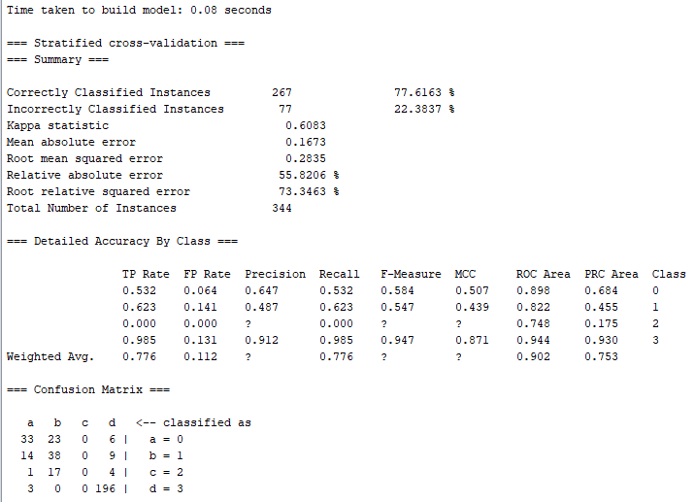
RESULTADOS CLASSIFICAÇÃO COM STYPE NUMÉRICO COM CODIFICAÇÃO BINÁRIA
learning rate: | 0.3
momentum: | 0.2
epocas: | 1000
validação: | 20%
validação-cruzada (folds): | 10

Número de entradas: | 28 | Número de entradas: | 28
Número de saídas: | 4 | Número de saídas: | 4
Número de neurônios na camada escondida: | 16 | Número de neurônios na camada escondida: | 32

relief_numerico_sem_binarização

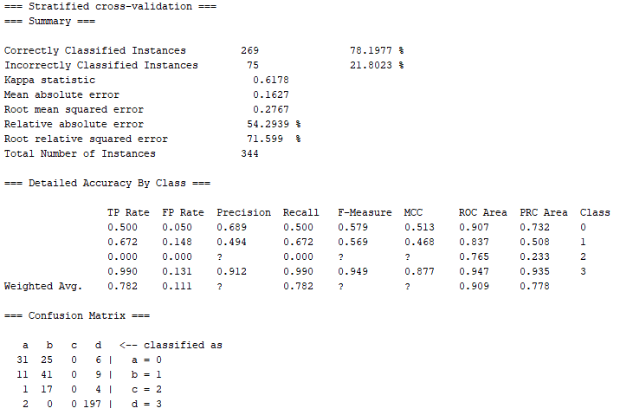
RESULTADOS CLASSIFICAÇÃO COM STYPE CATEGÓRICO, 12 ATRIBUTOS (ReliefF) SEM CODIFICAÇÃO BINÁRIA

learning rate: | 0.3
momentum: | 0.2
epocas: | 1000
validação: | 20%
validação-cruzada (folds): | 10

Número de entradas: | 12 | Número de entradas: | 12
Número de saídas: | 4 | Número de saídas: | 4
Número de neurônios na camada escondida: | 8 | Número de neurônios na camada escondida: | 5

relief_numerico_com_binarização
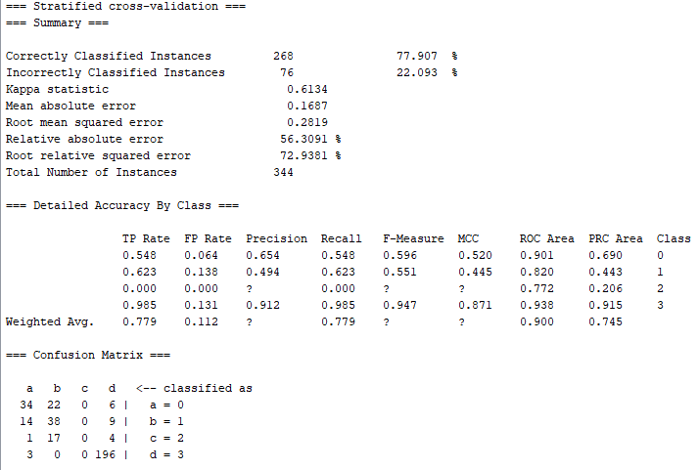
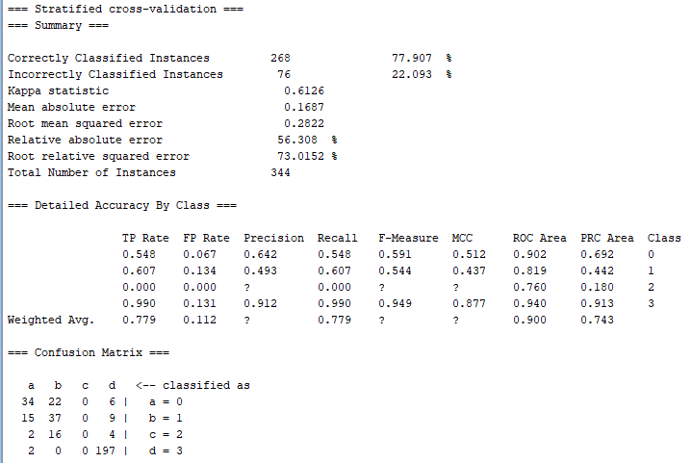
RESULTADOS CLASSIFICAÇÃO COM STYPE CATEGÓRICO, 12 ATRIBUTOS (ReliefF) COM CODIFICAÇÃO BINÁRIA

learning rate: | 0.3
momentum: | 0.2
epocas: | 1000
validação: | 20%
validação-cruzada (folds): | 10

Número de entradas: | 20 | Número de entradas: | 20
Número de saídas: | 4 | Número de saídas: | 4
Número de neurônios na camada escondida: | 12 | Número de neurônios na camada escondida: | 20

Lasso_numerico_sem_binariz
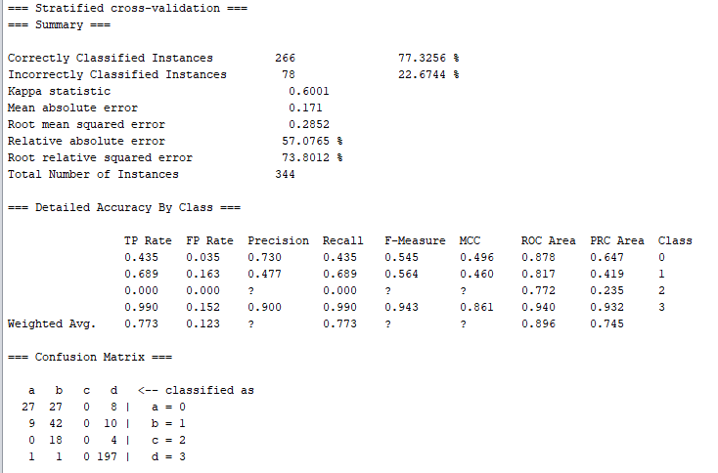
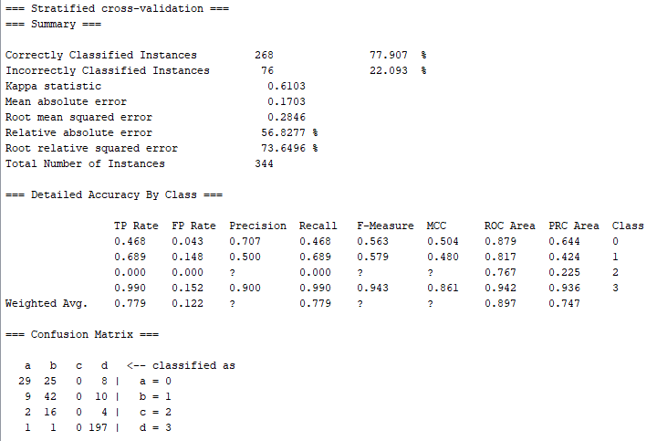
RESULTADOS CLASSIFICAÇÃO COM STYPE CATEGÓRICO, 12 ATRIBUTOS (Lasso) SEM CODIFICAÇÃO BINÁRIA

learning rate: | 0.3
momentum: | 0.2
epocas: | 1000
validação: | 20%
validação-cruzada (folds): | 10

Número de entradas: | 9 | Número de entradas: | 9
Número de saídas: | 4 | Número de saídas: | 4
Número de neurônios na camada escondida: | 13 | Número de neurônios na camada escondida: | 20

Lasso_numerico_com_binariz
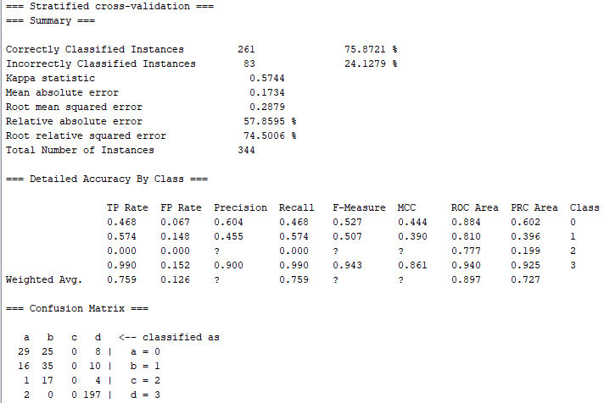

RESULTADOS CLASSIFICAÇÃO COM STYPE CATEGÓRICO, 12 ATRIBUTOS (Lasso) COM CODIFICAÇÃO BINÁRIA

learning rate: | 0.3
momentum: | 0.2
epocas: | 1000
validação: | 20%
validação-cruzada (folds): | 10

Número de entradas: | 13 | Número de entradas: | 13
Número de saídas: | 4 | Número de saídas: | 4
Número de neurônios na camada escondida: | 8 | Número de neurônios na camada escondida: | 17

